Drikkevand
Drikkevand:

 | Metode | Prisregulering fra Forsyningssekretariatet | Prisreguleringsindeks som indekstal (2010 = 100) | DANVAs gamle indekttalrække fra 1995 til 2010
 | se note- beskrivelse nedenfor | Prisregulering fra år til år % |  | Indekstal for hovedanlæg | Indekstal for forsynings- og stikledninger | Fællesindekstal
 |  |  | 2010 = 100 | 1995 =100 | 1995 =100 | 1995 =100
1995 | note 1 |  |  | 100.00 | 100.00 | 100.00
1996 | note 1 |  |  | 102.47 | 100.07 | 101.03
1997 | note 1 |  |  | 105.31 | 104.83 | 105.02
1998 | note 1 |  |  | 107.99 | 105.32 | 106.39
1999 | note 1 |  |  | 111.23 | 109.04 | 109.92
2000 | note 1 |  |  | 114.31 | 113.93 | 114.08
2001 | note 1 |  |  | 117.19 | 117.52 | 117.39
2002 | note 1 |  |  | 119.30 | 121.91 | 120.87
2003 | note 1 |  |  | 119.74 | 124.44 | 122.56
2004 | note 1 |  |  | 120.40 | 127.46 | 124.64
2005 | note 1 |  |  | 123.15 | 139.27 | 132.82
2006 | note 1 |  |  | 126.36 | 151.79 | 141.62
2007 | note 1 |  |  | 131.65 | 158.48 | 147.75
2008 | note 1 |  |  | 135.33 | 168.05 | 154.96
2009 | note 1 |  |  | 135.27 | 171.13 | 156.78
2010 | note 1 |  | 100 | 137.00 | 177.88 | 161.53
2011 | Note 2 | 2.3 | 102.30
2012 | Note 2 | 3.1 | 105.47
2013 | Note 2 | 1.5 | 107.05
2014 | Note 2 | 0.08 | 107.14
2015 | Note 2 | -0.38 | 106.73
2016 | Note 3 | 1.27 | 108.09
2017 | Note 4 | 1.91 | 110.15
2018 | Note 5 | 1.50 | 111.80

Note 5:
I 2018 er prisudviklingen beskrevet i, som kan findes her:
https://www.kfst.dk/media/50747/pris-og-produktivitetsudvikling_2018.pdf

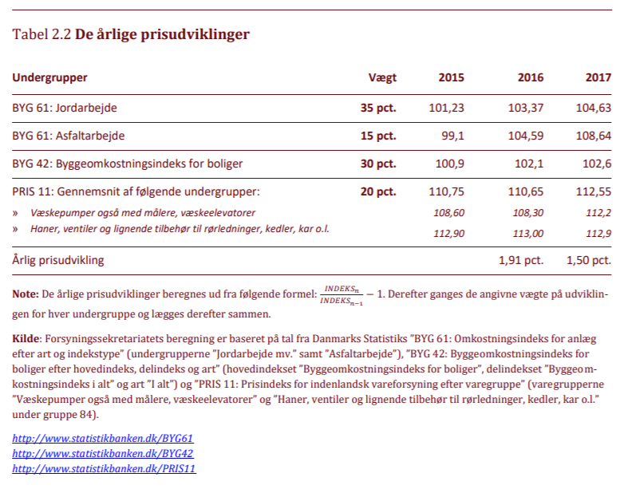

Note 4:
I 2017 er prisudviklingen beskrevet i, som kan findes her:
http://www.kfst.dk/media/47262/pris-og-produktivitetsudvikling-version-3.pdf

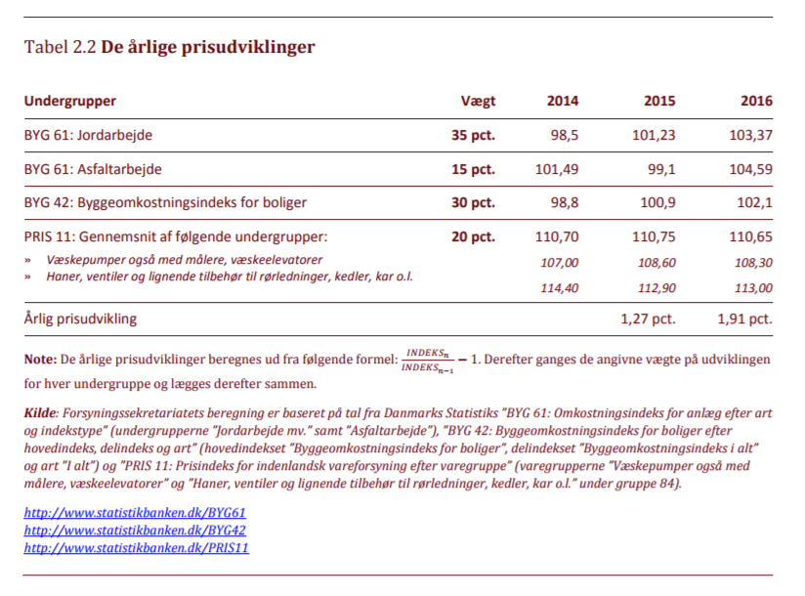

Note 3:
I 2016 blev Prisloftbekendtgørelsen erstattet af Bekendtgørelsen for Økonomiske rammer. I denne er der en ændring i de
indeks, der danner grundlag for pris- og produktivitetsudviklingen, som kan findes her:
http://www.kfst.dk/~/media/KFST/Vandtilsyn/Analyser/Pris%20og%20produktivitetsudvikling.pdf
Det er PRIS 11 der er blevet ændret til at indeholde 2 nye undergrupper.

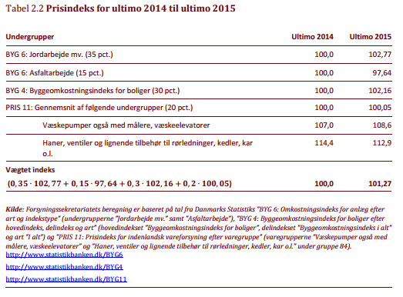

Note 2:
I 2011 var det desværre ikke muligt at genskabe samme indeksberegning som anvendt tidligere pga. ændring i opgørelse af prisudviklingen for materialer.
Derfor var det nødvendigt at genoverveje udarbejdelsen af indekstal for vandforsyninger.
En arbejdsgruppe under DANVA besluttede, at det fremadrettet ville være fornuftigt, at lægge sig op ad de prisudviklingstal, som
bliver anvendt i forbindelse med prisloftbekendtgørelsen.
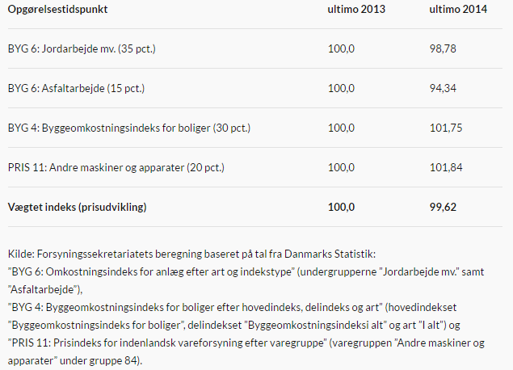

Note 1:
Indekstallet blev baseret på tal omkring byggeindeks, jordarbejder og indenlands vareforsyning samt rådgiverindeks fra FRI, lønudviklingen
jf. Dansk arbejdsgiverforening samt prisudviklingen for PE og PVC rør.fra
For mere detaljeret info omkring udregning af indekkstallet kontakt Thomas Sørensen, DANVA.

Spildevand
Spildevand:

 | BYG 61: Omkostningsindeks for anlæg | BYG 6: Omkostningsindeks for anlæg
 | - Jordarbejde mv. | - Jordarbejde mv.
 | Basis marts 2015=100 | Basis marts 1995=100
1995K2 | 57.66 | 100.44
1996K2 | 60.18 | 104.83
1997K2 | 62.62 | 109.09
1998K2 | 63.83 | 111.2
1999K2 | 65.9 | 114.8
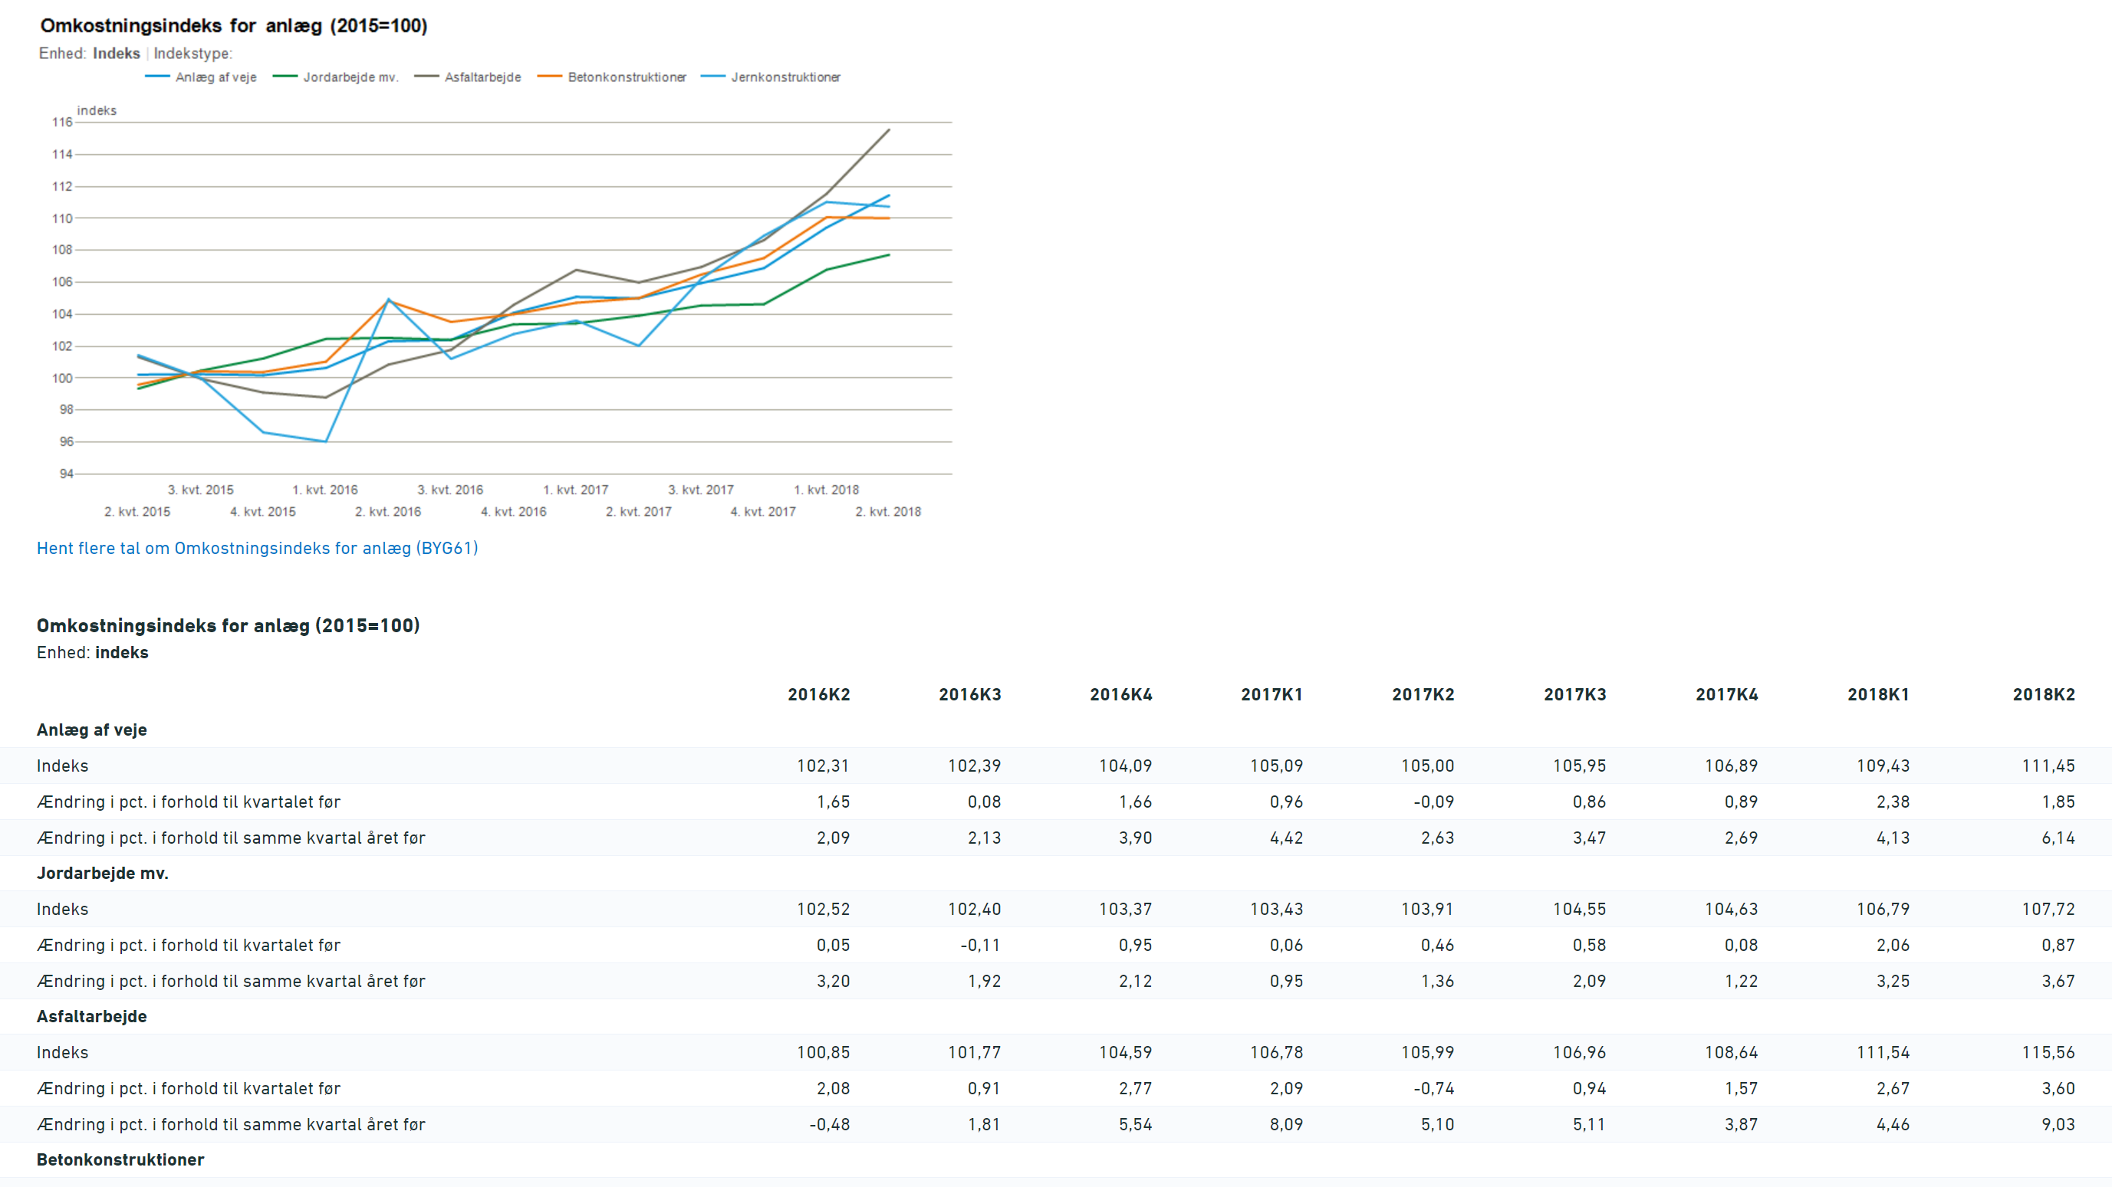
2000K2 | 69.19 | 120.53
2001K2 | 71.9 | 125.25
2002K2 | 72.64 | 126.55
2003K2 | 74 | 128.91
2004K2 | 76.58 | 133.4
2005K2 | 80.83 | 140.81
2006K2 | 83.69 | 145.8
2007K2 | 87.49 | 152.42
2008K2 | 95 | 165.49
2009K2 | 93.39 | 162.7
2010K2 | 95.01 | 165.51
2011K2 | 97.64 | 170.1
2012K2 | 97.99 | 170.71
2013K2 | 99.58 | 173.47
2014K2 | 100.49 | 175.06
2015K2 | 99.34 | 173.06
2016K2 | 102.52
2017K2 | 103.91
2018K2 | 107.72

